Sheet1
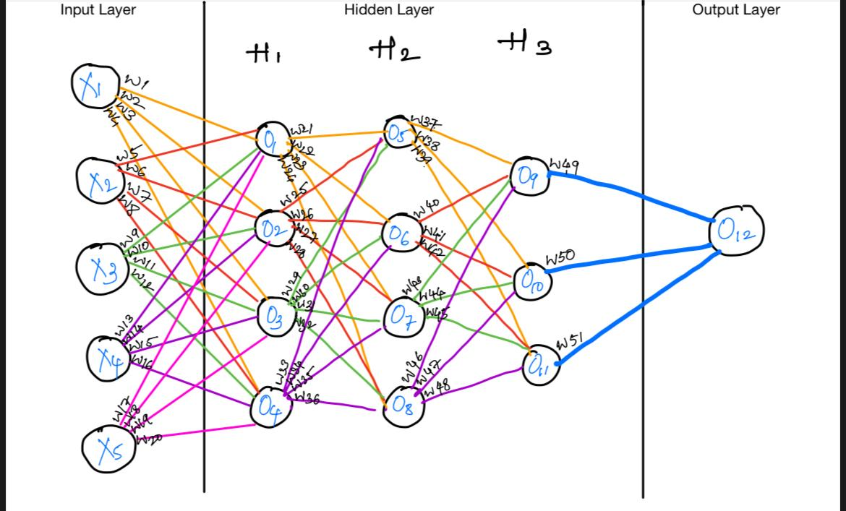
 |  |  |  | x1 | 10 | w1 | 10 | w11 | 110 | w21 | 210 | w31 | 310 | w41 | 410 | w51 | 510
 |  |  |  | x2 | 20 | w2 | 20 | w12 | 120 | w22 | 220 | w32 | 320 | w42 | 420
 |  |  |  | x3 | 30 | w3 | 30 | w13 | 130 | w23 | 230 | w33 | 330 | w43 | 430
 |  |  |  | x4 | 40 | w4 | 40 | w14 | 140 | w24 | 240 | w34 | 340 | w44 | 440
 |  |  |  | x5 | 50 | w5 | 50 | w15 | 150 | w25 | 250 | w35 | 350 | w45 | 450
 |  |  |  |  |  | w6 | 60 | w16 | 160 | w26 | 260 | w36 | 360 | w46 | 460
 |  |  |  |  |  | w7 | 70 | w17 | 170 | w27 | 270 | w37 | 370 | w47 | 470
 |  |  |  |  |  | w8 | 80 | w18 | 180 | w28 | 280 | w38 | 380 | w48 | 480
 |  |  |  |  |  | w9 | 90 | w19 | 190 | w29 | 290 | w39 | 390 | w49 | 490
 |  |  |  |  |  | w10 | 100 | w20 | 200 | w30 | 300 | w40 | 400 | w50 | 500

Bias = | 0.01 |  |  | Sigmoid function
 | o1 | x1 w1 + x2 w5 + x3 w9 + x4 w13 + x5 w17 + bias | 17500 | 1
 | o2 | x1 w2 + x2 w6 + x3 w10 +x4 w14 + x5 w18 + bias | 19000 | 1
 | o3 | x1 w3 + x2 w7 + x3 w11 + x4 w15 + x5 w19 + bias | 20500 | 1
 | o4 | x1 w4 + x2 w8 + x3 w12 + x4 w16 + x5 w20 + bias | 21200 | 1
 | o5 | o1 w21 + o2 w25 + o3 w29 + o4 w33 + bias | 21366000.05 | 1
 | o6 | o1 w22 + o2 w26 + o3 w30 + o4 w34 + bias | 22148000.04 | 1
 | o7 | o1 w23 + o2 w27 + o3 w31 + o4 w35 + bias | 22930000.05 | 1
 | o8 | o1 w 24 + o2 w28 + o3 w32 + o4 w36 + bias | 23712000.05 | 1
 | o9 | o5 w37 + o6 w40 + o7 w43 + o8 w46 + bias | 28672840063 | 1 |  |  |  |  |  |  | 1
 | o10 | o5 w38 + o6 w41 + o7 w44 + o8 w47 + bias | 38433600081 | 1
 | o11 | o5 w39 + o6 w42 + o7 w45 + o8 w48 + bias | 39335160083 | 1
 | o12 | o9 w49 + o10 w50 + o11 w51 + bias | 53327423313613 | 1

